상품제안서
[슬로건타올제작]콘서트, 워크샵, 동호회 응원타올 10장이상 | 상품코드: F28125

 |  |  |  |  |  |  | 02-412-0044 | www.easy1.co.kr
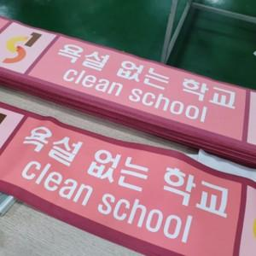

【상세/제작정보】 | 기본수량 미만 인쇄불가 양면 1200원.

【인쇄/포장옵션】 | 풀칼라 /

【공급단가】 | 수량 | 50~ | 100~ | 500~ | 1,000~ | 2,000~
*VAT별도 | 단가 | 3,000원 | 2,950원 | 2,870원 | 2,820원 | 2,750원

【상품 URL】 | http://www.easy1.co.kr/src/goods_detail.php?gdno=28125

